3.02.04.04
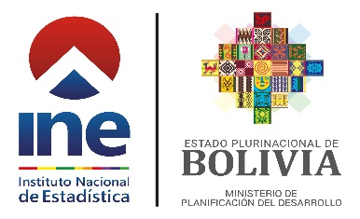

Cuadro Nº 3.02.04.04
BOLIVIA: POBLACIÓN DE 5 AÑOS O MÁS DE EDAD QUE UTILIZARON TECNOLOGÍAS DE INFORMACIÓN Y COMUNICACIÓN (TIC) EN LOS ÚLTIMOS TRES MESES, SEGÚN ÁREA, 2013 - 2021
(En miles y porcentaje)
DESCRIPCIÓN | 2013 | 2014 | 2015 | 2016 | 2017 | 2018 | 2019 | 2020 | 2021

TOTAL | 9,515 | 9,530 | 9,737 | 9,914 | 10,097 | 10,303 | 10,419 | 10,808 | 10,881
Teléfono Celular | 69.57 | 70.39 | 69.89 | 70.44 | 67.58 | 69.74 | 70.38 | 79.62 | 82.76
Computadora | 41.04 | 35.96 | 36.84 | 31.04 | 26.58 | 29.71 | 29.39 | 27.63 | 21.90
Internet | 37.09 | 34.62 | 37.49 | 39.38 | 36.06 | 44.29 | 47.47 | 59.94 | 65.98

Urbana | 6,461 | 6,503 | 6,707 | 6,838 | 6,987 | 7,164 | 7,310 | 7,590 | 7,684
Teléfono Celular | 78.11 | 78.32 | 76.79 | 78.07 | 75.20 | 77.05 | 77.27 | 87.13 | 90.44
Computadora | 52.77 | 47.04 | 46.11 | 39.49 | 34.45 | 37.86 | 38.12 | 37.50 | 28.17
Internet | 49.46 | 46.56 | 47.88 | 51.25 | 45.80 | 55.32 | 58.21 | 73.52 | 77.64

Rural | 3,054 | 3,028 | 3,031 | 3,076 | 3,110 | 3,139 | 3,109 | 3,218 | 3,197
Teléfono Celular | 51.48 | 53.36 | 54.63 | 53.49 | 50.45 | 53.06 | 54.19 | 61.91 | 64.31
Computadora | 16.23 | 12.17 | 16.34 | 12.24 | 8.89 | 11.12 | 8.86 | 4.40 | 6.83
Internet | 10.91 | 8.99 | 14.49 | 13.00 | 14.17 | 19.11 | 22.24 | 27.92 | 37.95
Fuente: Instituto Nacional de Estadística - Encuestas de Hogares 2013 - 2021
A partir del año 2020 se considera factores de expansión basados en las Proyecciones de Población Revisión 2020.
Serie revisada.

